07_global_vulnerability_index
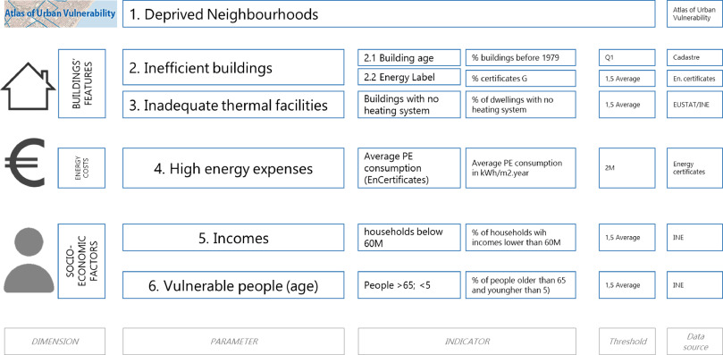
census_id | VPA |  | UR | DO | EL | FP | Income | Expenses | SC | BA
 | %_5 | %_65
2000201001 | #N/A | #N/A
2000901001 | #N/A | #N/A
2000901002 | #N/A | #N/A
2000901003 | #N/A | #N/A
2000901004 | #N/A | #N/A
2000901005 | #N/A | #N/A
2000901006 | #N/A | #N/A
2000901007 | #N/A | #N/A
2000901008 | #N/A | #N/A
2000901009 | #N/A | #N/A
2000901010 | #N/A | #N/A
2000901011 | #N/A | #N/A
2001401001 | #N/A | #N/A
2001601001 | #N/A | #N/A
2002801001 | #N/A | #N/A
2004001001 | #N/A | #N/A
2004001002 | #N/A | #N/A
2004001003 | #N/A | #N/A
2004001004 | #N/A | #N/A
2004001005 | #N/A | #N/A
2004001006 | #N/A | #N/A
2004001007 | #N/A | #N/A
2004001008 | #N/A | #N/A
2004001009 | #N/A | #N/A
2004001010 | #N/A | #N/A
2004001011 | #N/A | #N/A
2004001012 | #N/A | #N/A
2004001013 | #N/A | #N/A
2004001014 | #N/A | #N/A
2004001015 | #N/A | #N/A
2004001016 | #N/A | #N/A
2006101003 | #N/A | #N/A
2006903004 | #N/A | #N/A
2006903005 | #N/A | #N/A
2006903006 | #N/A | #N/A
2006903007 | #N/A | #N/A
2006903008 | #N/A | #N/A
2006903009 | #N/A | #N/A
2006903010 | #N/A | #N/A
2006903011 | #N/A | #N/A
2006903012 | #N/A | #N/A
2006903013 | #N/A | #N/A
2006903014 | #N/A | #N/A
2006903015 | #N/A | #N/A
2006903016 | #N/A | #N/A
2006903017 | #N/A | #N/A
2006903018 | #N/A | #N/A
2006903019 | #N/A | #N/A
2006903020 | #N/A | #N/A
2006903021 | #N/A | #N/A
2006903022 | #N/A | #N/A
2006903024 | #N/A | #N/A
2006903025 | #N/A | #N/A
2006903026 | #N/A | #N/A
2006903027 | #N/A | #N/A
2006903028 | #N/A | #N/A
2006903029 | #N/A | #N/A
2006903030 | #N/A | #N/A
2006903031 | #N/A | #N/A
2006903032 | #N/A | #N/A
2006903033 | #N/A | #N/A
2006903034 | #N/A | #N/A
2006904013 | #N/A | #N/A
2006904014 | #N/A | #N/A
2006906001 | #N/A | #N/A
2006906002 | #N/A | #N/A
2006906003 | #N/A | #N/A
2006906004 | #N/A | #N/A
2006906005 | #N/A | #N/A
2006906006 | #N/A | #N/A
2006906008 | #N/A | #N/A
2006906009 | #N/A | #N/A
2006906010 | #N/A | #N/A
2006906011 | #N/A | #N/A
2006906012 | #N/A | #N/A
2006906013 | #N/A | #N/A
2006906014 | #N/A | #N/A
2006906015 | #N/A | #N/A
2006906016 | #N/A | #N/A
2006906017 | #N/A | #N/A
2006906018 | #N/A | #N/A
2006906019 | #N/A | #N/A
2006906020 | #N/A | #N/A
2006906021 | #N/A | #N/A
2006906022 | #N/A | #N/A
2006906023 | #N/A | #N/A
2006906024 | #N/A | #N/A
2006906025 | #N/A | #N/A
2006906026 | #N/A | #N/A
2006906027 | #N/A | #N/A
2006906028 | #N/A | #N/A
2006906029 | #N/A | #N/A
2006906030 | #N/A | #N/A
2006907007 | #N/A | #N/A
2006907026 | #N/A | #N/A
2006907027 | #N/A | #N/A
2006907031 | #N/A | #N/A
2006907033 | #N/A | #N/A
2007201001 | #N/A | #N/A
2007201002 | #N/A | #N/A
2007201003 | #N/A | #N/A
2007201004 | #N/A | #N/A
2007301001 | #N/A | #N/A
2007301002 | #N/A | #N/A
2007301003 | #N/A | #N/A
2007301004 | #N/A | #N/A
2090201001 | #N/A | #N/A
2090201002 | #N/A | #N/A
2090201003 | #N/A | #N/A
2090201004 | #N/A | #N/A
2090201005 | #N/A | #N/A
2090201006 | #N/A | #N/A
2090201007 | #N/A | #N/A
2090201008 | #N/A | #N/A
2090201009 | #N/A | #N/A
2090201010 | #N/A | #N/A
2090201011 | #N/A | #N/A
2090201012 | #N/A | #N/A
2090201013 | #N/A | #N/A
2090301001 | #N/A | #N/A
2090301002 | #N/A | #N/A
2090301004 | #N/A | #N/A
2090301003 | #N/A | #N/A | 1 | 1 | 1 | 1 | 1 | 1 | 1

